PD
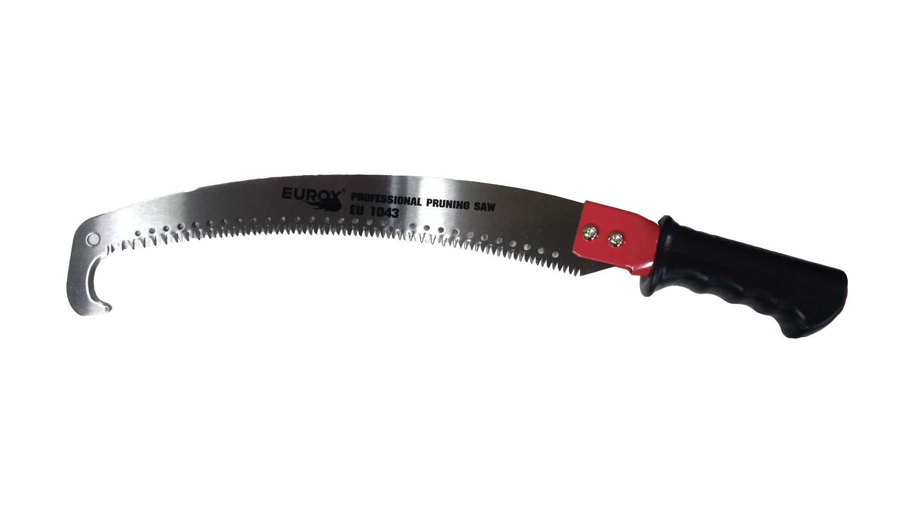
เลขที่ SKU : 06-100-003 วันที่ : 21/09/2023
1. ข้อมูลสินค้า |  |  |  | รูปสินค้า
ประเภท (กลุ่มหลัก) |  | ประเภท (กลุ่มรอง)
ชื่อภาษาไทย | เลื่อยโค้งตัดกิ่งไม้ ปลายโค้ง 14" EU 1403 | ชื่อภาษาอังกฤษ
รหัสสินค้า | 06-100-003 | Barcode | 8859007714364
สถานะสินค้า | N | รหัสทีมขาย
รุ่น (Model) |  | ยี่ห้อ
สีตัวสินค้า | ดำ | สีของบรรจุภัณฑ์ | ดำ
ทำจากวัสดุ | เหล็ก | ประเทศผู้ผลิต | PRC
ผู้ผลิต | S79 ใบตัดหญ้า ใบเลื่อยวงเดือน

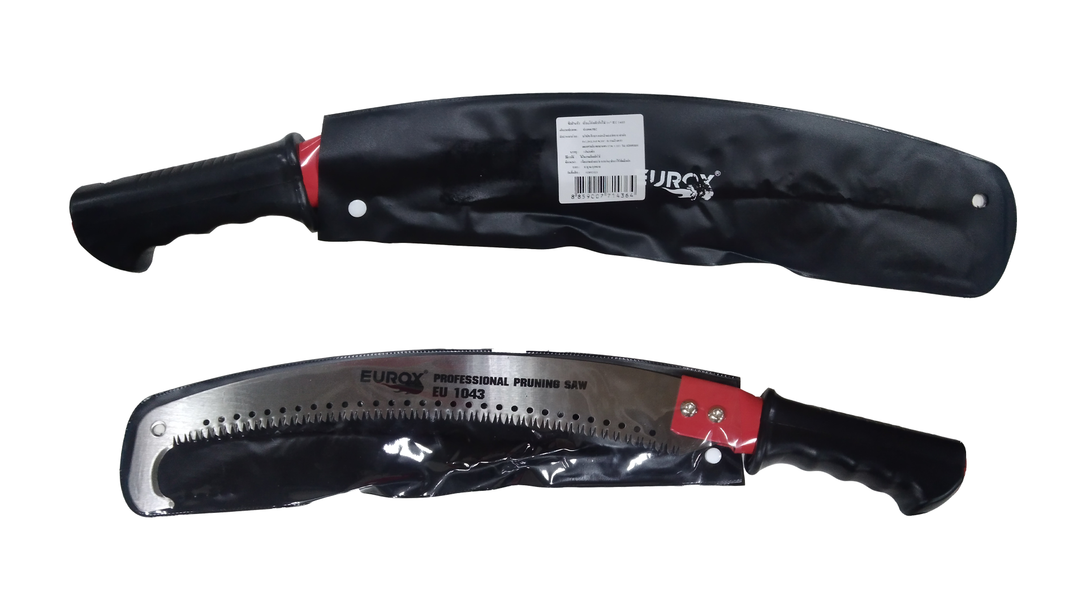
2. คุณสมบัติ |  |  |  | รูปบรรจุภัณฑ์
ขนาด | 14 นิ้ว | ใบเลื่อยหนา | 1.74 มม.
ใบเลื่อยยาว | 38 ซม.

3. รายละเอียดบรรจุภัณฑ์
ขนาดสินค้า (ซม.) | 53x3.3x6.8 (ไม่รวมบรรจุภัณฑ์) | น้ำหนักสินค้า (กก.) | 0.45 (ไม่รวมบรรจุภัณฑ์)
ขนาดกล่อง 1 (ซม.) | 53x3.3x6.8 | ขนาดบรรจุ (กล่อง) | 1 PCS
ขนาดกล่อง 2 (ซม.)
 |  | น้ำหนักรวมสินค้า (กก.) | 0.45
บาร์โค้ดกล่อง | 8859007714364 | ขนาดลัง (ซม.) | 55.5x33.5x25
ขนาดบรรจุ (ลัง) | 48 | น้ำหนักลังรวมสินค้า (กก.) |  | อุปกรณ์ภายในกล่อง

4. อุปกรณ์ภายในกล่อง
- เลื่อยโค้งตัดกิ่งไม้

5. วิธีการใช้งาน
ใช้สำหรับเลื่อยและตัดกิ่งไม้ทุกชนิด

6. จุดเด่น จุดขาย ของสินค้า
- สามารถใช้กับงานตัดกิ่งไม้ทุกประเภท เหมาะกับงานตัดกิ่งไม้สูง - สามารถต่อด้ามไม้ได้เพื่อเพิ่มความยาว - หัวโค้งงอ เลื่อยกิ่งขาดได้ง่ายยิ่งขึ้น ใช้งานสะดวก - ผลิตจากวัสดุคุณภาพดี แข็งแรง ทนทาน ใบเลื่อยคม
 |  |  |  | รูปลังสินค้า
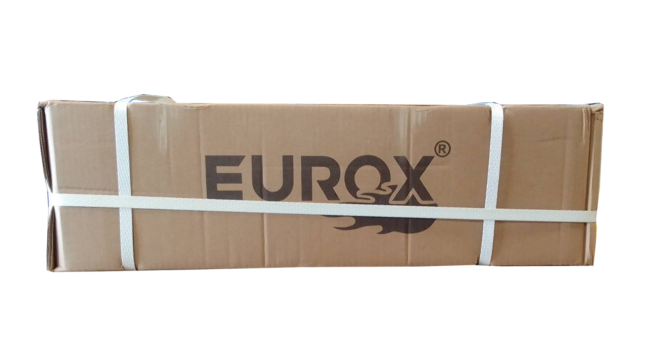
7. การรับประกัน
ระยะเวลารับประกัน (เดือน) | ระบุ
ประเภทการรับประกัน
เงื่อนไขการรับประกัน

8. ข้อมูล สคบ.
ชื่อสินค้า | เลื่อยโค้งตัดกิ่งไม้ ปลายโค้ง 14" EU 1403
ผลิตจากประเทศ | PRC
จัดจำหน่ายโดย | บริษัท คิงบางกอก อินเตอร์เทรด จำกัด
 | 541,543,545 ซอย 39/1 แขวงท่าแร้ง เขตบางเขน กรุงเทพมหานคร 10220 |  |  | รูป Barcode
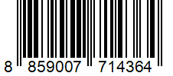
 | เลขประจำตัวผู้เสียภาษี: 0105545012035 สำนักงานใหญ่ | โทรศัพท์: 02-509-3850 | โทรสาร: 02-509-3856
บรรจุ | 1 ใบ/แพ็ค
วิธีการใช้ | ใช้สำหรับเลื่อยและตัดกิ่งไม้ทุกชนิด
คำเตือน | ขณะใช้งานหรือเลิกใช้งาน ควรเก็บอุปกรณ์ให้พ้นมือเด็กเพื่อความปลอดภัย
ราคา | ระบุ ณ จุดขาย
วันที่ผลิต

9. ข้อควรระวัง
คำเตือน | ขณะใช้งานหรือเลิกใช้งาน ควรเก็บอุปกรณ์ให้พ้นมือเด็กเพื่อความปลอดภัย
ข้อแนะนำในการใช้งาน

MK

เลขที่ SKU : 06-100-003 วันที่ : 21/09/2023
1. ข้อมูลสินค้า |  |  |  |  |  | รูปสินค้าตัวจริง
ประเภท (กลุ่มหลัก) |  |  | ประเภท (กลุ่มรอง)
ชื่อภาษาไทย | เลื่อยโค้งตัดกิ่งไม้ ปลายโค้ง 14" EU 1403 |  | ชื่อภาษาอังกฤษ
รหัสสินค้า | 06-100-003 |  | Barcode | 8859007714364
สถานะสินค้า | N |  | รหัสทีมขาย
รุ่น (Model) |  |  | ยี่ห้อ
สีตัวสินค้า | ดำ |  | สีของบรรจุภัณฑ์ | ดำ
ทำจากวัสดุ | เหล็ก |  | ประเทศผู้ผลิต | PRC
ผู้ผลิต | S79 ใบตัดหญ้า ใบเลื่อยวงเดือน

2. ราคาสินค้า |  |  |  |  |  | รูปแพ็คเกจตัวจริง
ราคาตั้ง | 280.00 บาท
ราคาปลีก | 220.00 บาท
ราคาส่ง (SEMI) | 168.00 บาท |  |  | GP | 60.87%
ราคาส่ง (S1) | 160.00 บาท | จำนวน | 12 ตัว | GP | 58.91%
ราคาส่ง (S2) | 156.00 บาท | จำนวน | 24 ตัว | GP | 57.86%
ราคาส่ง (S3) | 152.00 บาท | จำนวน | 36 ตัว | GP | 56.75%
ราคา (ผจก) | 115.00 บาท |  |  | GP | 42.83%
ราคาปลีก MT | 0.00 บาท |  |  | GP | 0.00%
ราคาส่ง MT | 0.00 บาท |  |  | GP | 0.00%
ต้นทุนปัจจุบัน 65.74 บาท |  |  | ต้นทุก Lot ที่ผ่านมา 65.74 บาท |  |  | รูปอุปกรณ์ภายในกล่องตัวจริง

3. โปรโมชั่น
ราคาปลีก | 220.00 บาท | จำนวน | 1 ตัว | GP | 70.12%
ราคาพิเศษ 1 | 0 บาท | จำนวน | 0 ตัว | GP | 0.00%
ราคาพิเศษ 2 | 0 บาท | จำนวน | 0 ตัว | GP | 0.00%
ระยะเวลา | -
เป้าต่อเดือน
MT1 | 0 ตัว | MT2 | 0 ตัว | TT2 | 564 ตัว
ONL | 0 ตัว | OUL/TT1 | 954 ตัว
สถานะใหม่ | - |  |  |  |  | ใบโปร/ใบขาย
หมายเหตุการจัดโปร | -

4. ช่องทางการขายสินค้า
ช่องทางขาย
MT1 | [ ] | MT2 | [ ] | TT2 | [ ]
OUL/TT1 | [ ] | ONL | [ ]
ช่องทางลูกค้า
MT | [ ] | SEMI | [ ] | T2-T3 | [ ]
TN | [ ] | ONL | [ ] | TV | [ ]
อื่นๆ | [ ] ระบุ

5. VDO Utility
ไม่มีข้อมูล

